公式
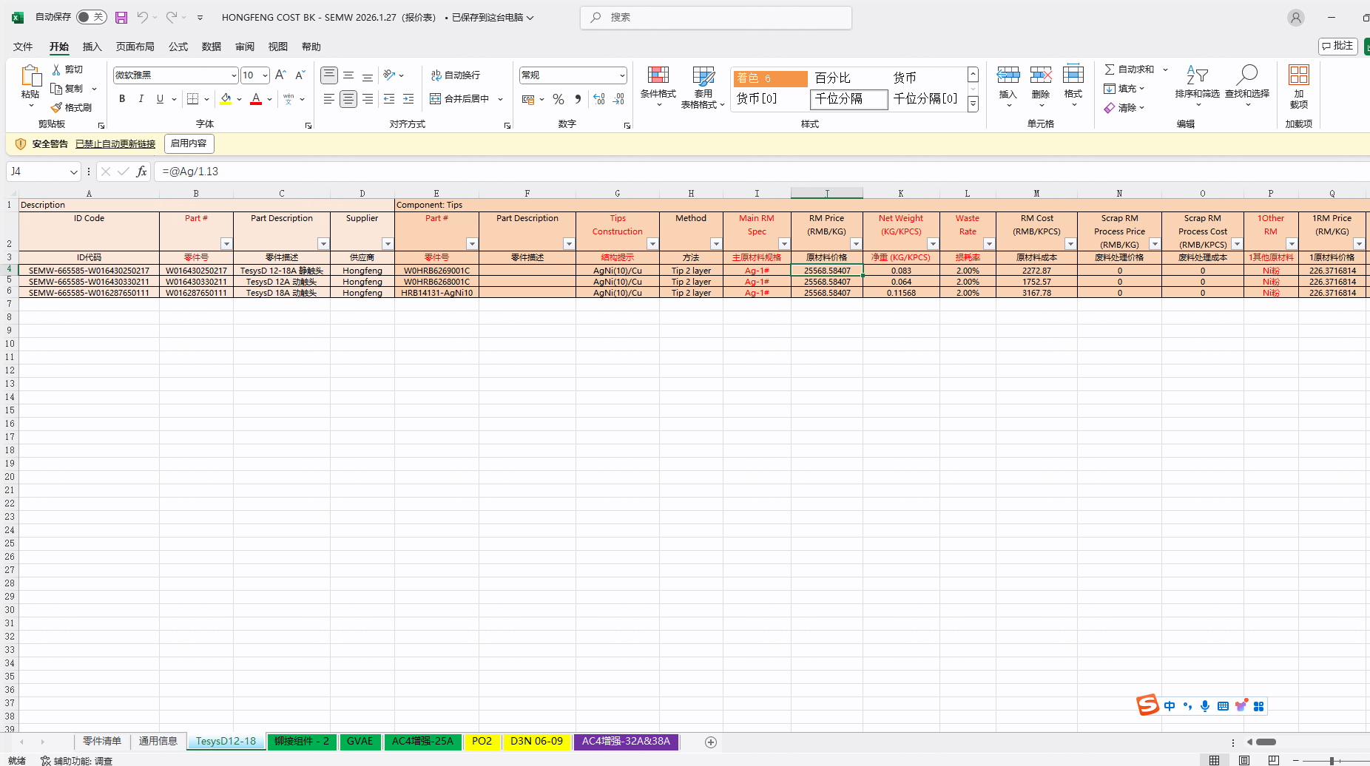
第一类料号的公式
银点类材料成本=∑[银点类来料净重×（1+来料管理费）×元素价格]+∑[银点类来料毛重×（1+来料管理费）×元素价格]+来料包装费
非银点类材料成本=[非银点来料毛重×非银点来料价格×（1+来料管理费）]+来料包装费
来料加工费=银点类来料加工费×BOM用量
材料成本=银点类材料成本×BOM用量+非银点类材料成本+来料加工费
材料损耗成本=[∑（银点类来料净重×（1+来料管理费）×银点类来料价格×银点类元素损耗率）]×BOM用量+[非银点来料毛重×非银点来料价格×非银点来料损耗率]×BOM用量
回收成本=[（非银点来料毛重-非银点来料净重）×非银点来料回收价格]×BOM用量
加工费=∑（组装加工费+自制加工费）
包装费=包装费
年降费=年降费用
总成本=材料成本+材料损耗成本+包装材料费+加工费-年降费-回收成本

第二类料号的公式
非银点子件价格=∑(各元素含量×元素单价)]×（1+非银点子件损耗率)+来料固定加工费
银点类材料成本=∑[银点类来料净重×（1+来料管理费）×银点类来料价格]+∑[银点类来料毛重×（1+来料管理费）×元素价格]+来料包装费
非银点类材料成本=[非银点来料毛重×非银点子件价格×（1+非银点来料管理费）]+非银点来料包装费
来料加工费=银点类来料加工费
材料成本=银点类材料成本×BOM用量+非银点类材料成本+来料加工费
材料损耗成本=[∑（银点类来料净重×（1+银点类来料管理费）×银点类来料价格×银点类元素损耗率）]×BOM用量+[非银点来料毛重×非银点来料价格×非银点来料损耗率]×BOM用量
回收成本=[（非银点来料毛重-非银点来料净重）×非银点来料价格×非银点来料回收折扣]×BOM用量
加工费=∑（组装加工费+自制加工费）
包装费=包装费
年降费=年降费用
总成本=材料成本+材料损耗成本+包装费+加工费-年降费-回收成本

8000399 | 施耐德电气（武汉）

第三类料号的公式
银点类纯材料成本=[∑（银点类来料组成元素含量×元素单价)+[∑[（银点类来料组成元素含量+元素损耗率）×元素单价]]×（来料财务费+来料回收费）+来料固定加工费]×银点类来料单重
非银点类纯材料成本=∑[非银点类来料毛重×[[∑[各元素含量×（1+元素损耗率)×元素单价]]+来料固定加工费]]
材料成本=银点类纯材料成本×BOM用量+非银点类纯材料成本
材料损耗成本=[∑（银点类来料净重×（1+银点类来料管理费）×银点类来料价格×银点类元素损耗率）]×BOM用量+[非银点来料毛重×非银点来料价格×非银点来料损耗率]×BOM用量
回收成本=[（非银点来料毛重-非银点来料净重）×非银点来料回收价格]×BOM用量
加工费=∑（组装加工费+自制加工费）
包装费=包装费+额外包装费
年降费=年降费用
管理费=（非银点类材料成本+组装加工费）×管理费
总成本=材料成本+材料损耗成本+包装费+加工费-年降费-回收成本+管理费

第四类料号的公式
银点类纯材料成本=[∑（银点类来料组成元素含量×元素单价)+[∑[（银点类来料组成元素含量+元素损耗率）×元素单价]]×（来料财务费+来料回收费）+来料固定加工费]×银点类来料单重
非银点类纯材料成本=∑[非银点类来料毛重×[[∑[各元素含量×元素单价]×（1+元素损耗率)]+来料固定加工费]]
材料成本=银点类纯材料成本×BOM用量+非银点类纯材料成本
材料损耗成本=[∑（银点类来料净重×（1+银点类来料管理费）×银点类来料价格×银点类元素损耗率）]×BOM用量+[非银点来料毛重×非银点来料价格×非银点来料损耗率]×BOM用量
回收成本=[（非银点来料毛重-非银点来料净重）×非银点类纯材料成本×非银点来料回收价格]×BOM用量
加工费=∑（组装加工费+自制加工费）
包装费=包装费+额外包装费
年降费=年降费用
管理费=（非银点类材料成本+组装加工费）×管理费
总成本=材料成本+材料损耗成本+包装费+加工费-年降费-回收成本+管理费

